信用交易
融资融券市场交易数据统计(2024-03-13)

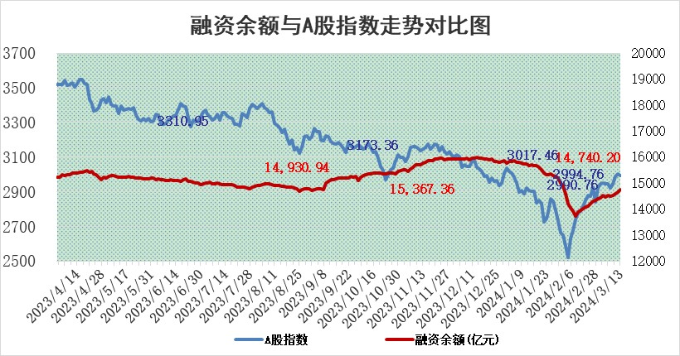
标的证券 | 融资融券余额（亿元） | 融资余额（亿元） | 融券余额（亿元） | 融资买入额（亿元） | 融资融券规模变化（亿元） | 融资余额增幅(‰) | 融券余额增幅(%)
统计数据 | 15,182.86 | 14,740.20 | 430.77 | 1,012.53 | 64.20 | 4.78 | -1.35

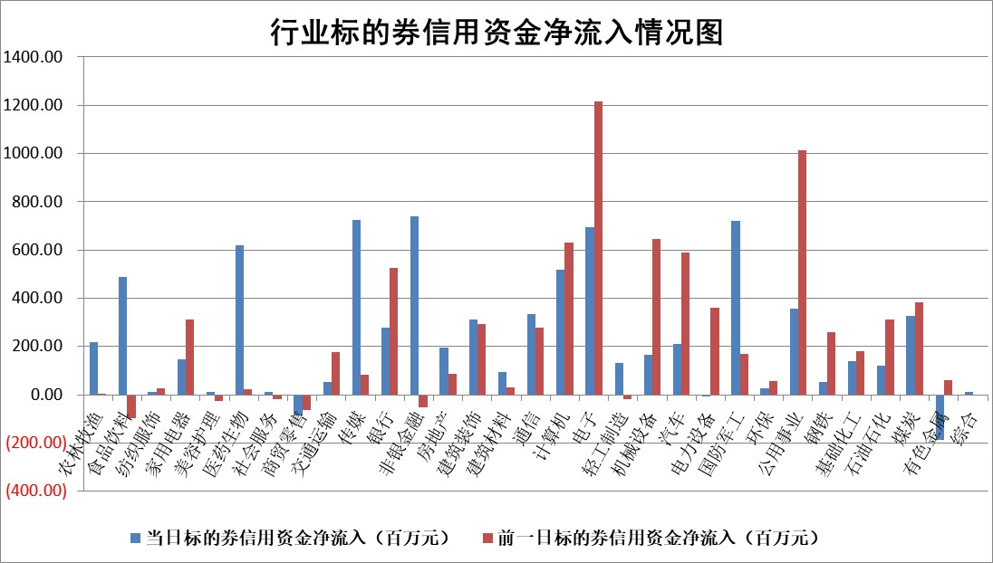

 |  |  |  |  |  |  |  | 2

 |  |  |  |  |  |  |  | 5
标的基金代码 | 标的基金简称 | 融资余额/市值(%) | 融资余额增幅(%) | 融资买入额/成交金额(%) | （融资余额净增额-融券余额净增额）/市值(‱) | 融券余额降幅(%) | ABS[（融资余额净增额-融券余额净增额）/市值净增额-1](%)
159902 | 华夏中小板ETF | 0.00 | 0.00 | 0.00 | 0.00 | 0.00 | 100.00
159915 | 易方达创业板ETF | 1.66 | 0.29 | 27193.35 | 0.44 | -0.56 | 100.82
159919 | 嘉实沪深300ETF | 0.75 | 5.29 | 17.94 | 2.68 | -104.26 | 104.14
159920 | 华夏恒生ETF | 52.52 | -0.16 | 3.40 | -8.39 | -0.10 | 184.99
159922 | 嘉实中证500ETF | 0.34 | -25.51 | 2.66 | -13.08 | -2.09 | 22.41
159925 | 南方沪深300ETF | 0.16 | -2.04 | 0.00 | 0.40 | 0.67 | 100.59
159928 | 消费ETF | 1.15 | 2.24 | 5.90 | 2.54 | 0.91 | 102.75
159934 | 易方达黄金ETF | 170.27 | -0.07 | 6.09 | -11.97 | 0.00 | 47.64
159939 | 全指信息技术ETF | 0.80 | -15.48 | 75.13 | -14.68 | 0.00 | 124.96
159940 | 全指金融地产ETF | 0.12 | -1.65 | 0.00 | -0.20 | 0.00 | 99.87
159995 | 半导体芯片ETF | 2.51 | -0.14 | 76.62 | -0.24 | 0.55 | 99.57
159997 | 天弘中证电子ETF | 1.87 | -16.41 | 1.95 | -36.73 | 0.45 | 18.19
159998 | 天弘中证计算机主题ETF | 0.53 | -3.36 | 0.05 | -1.89 | -0.51 | 103.71
510050 | 华夏上证50ETF | 4.51 | 0.69 | 250.37 | 4.19 | 21.81 | 105.29
510180 | 华安上证180ETF | 0.46 | -0.61 | 0.68 | -0.24 | 12.42 | 99.58
510880 | 华泰柏瑞红利ETF | 0.31 | 10.87 | 4.75 | 3.04 | -0.34 | 102.74
510900 | 易方达恒生H股ETF | 62.52 | -0.64 | 2.35 | -40.15 | 0.00 | 33.74
511010 | 5年期国债ETF | 10.22 | 7.30 | 2.17 | 69.56 | 0.00 | 2629.48
511380 | 可转债及可交换债券ETF | 6.09 | 0.20 | 6.58 | 1.21 | -0.08 | 103.41
512000 | 全指证券ETF | 7.93 | 0.82 | 23.98 | 6.59 | 3.49 | 106.34
512010 | 沪深300医药卫生ETF | 5.52 | 1.29 | 46.91 | 18.78 | 34.60 | 165.29
512070 | 沪深300非银ETF | 2.00 | 4.49 | 179.97 | 8.70 | 2.01 | 102.06
512400 | 南方中证申万有色金属ETF | 2.40 | 2.57 | 1.47 | 4.79 | -19.05 | 104.39
512580 | 广发中证环保产业ETF | 1.18 | -0.23 | 0.09 | -0.25 | 0.41 | 99.39
512660 | 国泰中证军工ETF | 3.60 | -2.02 | 12.71 | -7.49 | -0.22 | 88.15
512800 | 华宝中证银行ETF | 14.83 | 0.40 | 2.14 | 6.38 | 1.71 | 103.24
512980 | 广发中证传媒ETF | 1.19 | 23.75 | 142.06 | 22.65 | -3.23 | 91.42
515030 | 华夏中证新能源汽车ETF | 2.28 | -9.09 | 7.64 | -22.72 | 0.43 | 71.88
515050 | 华夏中证5G通信主题ETF | 1.05 | -2.44 | 2.83 | -2.74 | -3.09 | 86.81
515070 | 华夏中证人工智能ETF | 3.73 | -0.81 | 29.26 | -3.19 | -0.41 | 82.06
标的股票比较指标 |  | 融资余额/流通A股市值(%) | 融资余额增幅(%) | 融资买入额/成交金额(%) | （融资余额净增额-融券余额净增额）/流通A股市值(‱) | 融券余额降幅(%) | ABS[（融资余额净增额-融券余额净增额）/流通A股市值净增额-1](%)
前十名标的个股 |  | 阳光城 | 铭普光磁 | 丰林集团 | 铭普光磁 | 安记食品 | 鸿博股份
 |  | 搜于特 | 德赛西威 | 硕世生物 | 国光电气 | 高凌信息 | 浙江恒威
 |  | 紫鑫药业 | 安彩高科 | 银龙股份 | 思科瑞 | 科威尔 | 振华科技
 |  | 嘉凯城 | 航宇科技 | 金开新能 | 宁波建工 | 华海药业 | 福斯特
 |  | 宋都股份 | 鸿日达 | 淮河能源 | 德迈仕 | 安妮股份 | 亚康股份
 |  | 美好置业 | 三维天地 | 万润新能 | 中捷精工 | 思林杰 | 晶丰明源
 |  | 中天金融 | 南亚新材 | 七匹狼 | 通业科技 | 楚天科技 | 东方国信
 |  | 庞大集团 | 深信服 | 仕佳光子 | 湘油泵 | 浙江世宝 | 哈铁科技
 |  | 泽达易盛 | 思科瑞 | 青农商行 | 震有科技 | 博拓生物 | 漱玉平民
 |  | 蓝光发展 | 五洲新春 | 首创环保 | 零点有数 | 中文在线 | 福光股份
后十名标的个股 |  | 天喻信息 | 本立科技 | 明牌珠宝 | 本立科技 | 南方传媒 | 菲菱科思
 |  | 步步高 | 永信至诚 | 中电兴发 | 永信至诚 | 美尔雅 | 热景生物
 |  | 鸿达兴业 | 江海股份 | 甘肃电投 | 利元亨 | 国际医学 | 波导股份
 |  | 天沃科技 | 广立微 | 天喻信息 | 新瀚新材 | 特发信息 | 百川畅银
 |  | 金圆股份 | 中集集团 | 步步高 | 奥雅股份 | 世纪华通 | 星球石墨
 |  | 哈工智能 | 立华股份 | 鸿达兴业 | 雅博股份 | 成都先导 | 华工科技
 |  | 正邦科技 | 星环科技 | 天沃科技 | 江南奕帆 | 中科金财 | 凤凰光学 | ;
 |  | 华铁股份 | 聚辰股份 | 金圆股份 | 广联航空 | 国新文化 | 纳微科技
 |  | 中国中期 | 智洋创新 | 哈工智能 | 纳微科技 | 五洲新春 | 苏州科达
 |  | 新华联 | 康缘药业 | 正邦科技 | 中兰环保 | 电广传媒 | 三花智控
说明：1.以上普通交易数据和信用交易数据皆以交易日收盘后数据为基准；2.上述标的证券总数据只计算标的证券市场总数据，不包括从标的证券中调出去标的证券数据，所以与交易所公布的总值略有不同； 3.上述行业采用申万一级行业分类；4.以上标的基金和标的个股中比较的6个指标值中：前5个（从左至右）为正向指标，值越大排名越靠前；第6个为逆向指标，值越小，排名越靠前；5.第6个指标中ABS[]表示求绝对值，其主要用于考量信用资金相对净流入对股价相对净变化的贡献程度；6.数据来源：wind，交易所。

 | 证券代码 | 新增融资余额 | 融资买入额 | 融资买入增幅前10
远大智能 | 002689 | 28175353 | 42268582 | 199%
亚太股份 | 002284 | 21555247 | 34242865 | 82%
赛诺医疗 | 688108 | 72122899 | 101076547 | 78%
湖南发展 | 000722 | 66023557 | 137112987 | 75%
柘中股份 | 002346 | 14584119 | 36845980 | 58%
国城矿业 | 000688 | 24683149 | 48240585 | 54%
兆新股份 | 002256 | 1985058 | 4066269 | 52%
凯美特气 | 002549 | 33806472 | 61340055 | 52%
华昌达 | 300278 | 13474542 | 19303225 | 48%
新华联 | 000620 | 27311937 | 39201759 | 43%

 | 证券代码 | 新增融资余额 | 融资买入额 | 融资买入增幅前10
兔宝宝 | 002043 | 73310337 | 89923983 | 334%
捷昌驱动 | 603583 | 26026415 | 31686727 | 262%
湘财股份 | 600095 | 94196837 | 132280449 | 252%
中谷物流 | 603565 | 49103883 | 60098371 | 234%
中青宝 | 300052 | 24215352 | 31377809 | 98%
顾家家居 | 603816 | 138518545 | 188424210 | 78%
喜临门 | 603008 | 31503289 | 48351944 | 77%
财信发展 | 000838 | 10831830 | 17666790 | 74%
苏州银行 | 002966 | 10578096 | 19143736 | 72%
金诚信 | 603979 | 23858538 | 36098133 | 60%

